様式第１号
提出先の市町村⻑名を記載してください。
（様式第１号）
 |  |  |  |  |  | 令和５年●月●日

農業者団体又は法人の場合は団体・法人名を記載してください。
個人の場合は個人の氏名を記載してください。
△△市 |  | 長 殿

 |  |  |  |  | 組織名又は氏名
 |  |  |  |  | 農林水産環境保全団体
 |  |  |  |  | 代表者氏名
 |  |  |  |  | （法人又は組織のみ）
農業者団体又は法人の場合のみ、団体・法人の代表者氏名を記載してください。
 |  |  |  |  | 環境 太郎

 |  |  | 令和５ | 年度 有機農業の取組に係る
農場管理シート・現地確認チェックリストの届出書

 | 環境保全型農業直接支払交付金実施要領（平成23年４月１日付け22生産第10954号生産局長通知）の第８の１の（２）に基づき、下記関係書類を添えて提出する。

記

１．農場管理シート・現地確認チェックリスト （添付様式１）

様式第１号（農場管理シート）
１ 農場管理
（１）ほ場（必須） ほ場名
複数ほ場について申請する場合は、交付金の交付金額の算定の基となるほ場面積が
わかる書類と突き合わせられるように、通し番号等によって整理してください。
（添付様式１）

農場管理シート

１ 農場管理
（１）ほ場（必須） 収穫予定時期
「収穫予定時期」欄には年月日だけでなく、○月上旬などの時期を記載することも可能です。
① 現地確認を受ける農業者が記入すること。 |  |  |  |  |  |  |  |  |  | ④ 取組拡大加算を実施する場合は、「指導を受ける農業者」が本様式において
② □がある項目については、該当する項目の□に■又は✓を記入すること。 |  |  |  |  |  |  |  |  |  | 主に指導を行う農業者、主な指導予定内容を記入すること
③ 炭素貯留効果の高い有機農業の取組（加算措置）を実施する場合は、別途、生産記録等を提出すること。 |  |  |  |  |  |  |  |  |  | ⑤ 必要に応じて行を追加すること。

１ 農場管理
（１）ほ場（必須） 区分（開始時期）
・有機JAS認証を取得している場合
→ 「有機」と記載してください。
・転換期間の認証を得ている場合
→「転換期間中」と記載してください。
・JAS認証を取得していない場合
前々度以前（多年生植物にあっては３年度以前）から環境直接支払を継続して受けている場合
→「有機」と記入してください。
→それ以外の場合は「転換期間中」と記載してください。
（例）
４年度以前からりんご（多年生植物）で環境直接支払を受けている場合 → 「有機」
前年度から水稲（一年生植物）で環境直接支払を受けている場合 → 「転換期間中」
団体名： | 農林水産環境保全団体 |  |  | ■ | 取組拡大加算の実施
氏 名： | 農林 一郎 |  |  |  | 主に指導を行う農業者の氏名： |  |  |  | 有機 三郎
 |  |  |  |  | 主な指導予定内容： |  |  |  | ①病害虫防除の現地指導、②有機質資材選定の指導、③除草の時期・方法に係る現地指導

現地確認
チェックリスト
との対応項目
農場管理シートと現地確認チェックリストとの対応を以下に示す。
１ 農場管理
（１）ほ場（必須）
ほ場名 |  | 所在地 |  |  |  |  | 面積（a） | 作物名 |  | 区分 （開始時期） |  | 緩衝帯設置 の有無 | 水管理実施 の有無 （水稲のみ） | 収穫 予定時期
ほ場① |  | ○○市△△○－○ |  |  |  |  | 500 | 米 |  | 有機（H27.5） |  | 有 | 有 | 10月上旬
ほ場② |  | ○○市△△□ |  |  |  |  | 300 | 米 |  | 転換期間中（R４.5） |  | 有 | 有 | 10月上旬
ほ場③ |  | ○○市△△◇－◇ |  |  |  |  | 20 | ほうれん草 |  | 有機（H12.4） |  | 有 | - | 10月上旬
１ 農場管理
（２）使用肥料及び土壌改良資材（使用した場合のみ記載） 製造者名等
「製造者名等」の欄に、購入資材の場合は製造者名等を、
自給資材の場合は 「自給」と記入してください。
自家製造のたい肥等の場合は、原材料を全て記入してください。
※１ ほ場１筆ごとの状態が把握できる地図を添付すること。
※２ 同一ほ場であっても、使用資材等の管理が異なるほ場は個別に記載すること。その場合、所在地はすべて同じ記載とすることができる。
※３ 区分には「有機」又は「転換期間中」と記載する。

１ 農場管理
（２）使用肥料及び土壌改良資材（使用した場合のみ記載） 使用目的
有機農産物の日本農林規格別表１、２に掲げる資材のうち、目的を限定してその使用が
認められている資材については、「使用目的」欄にその使用目的を記入してください。 （環境保全型農業直接支払交付金 取組の手引き10～12頁参照）
（例） 使用資材が乳酸の場合 育苗用土の等のpH調整に使用 等
チェック項目①
使用肥料及び
土壌改良資材
（２）使用肥料及び土壌改良資材（使用した場合のみ記載）
資材等の名称 |  |  |  | 製造者名等 |  |  |  | 使用目的 |  |  | 使用時期 |  | 備考
①堆肥 |  | （堆肥の原材料）
牛ふん堆肥 |  | 稲わら、牛ふん |  | 自給 |  |  |  |  |  |  | 令和５年３月上旬 |  | ほ場①、②

１ 農場管理
（２）使用肥料及び土壌改良資材（使用した場合のみ記載） 使用時期
・ 「使用時期」欄には年月日だけでなく、○月上旬などの時期を記載することも可能です。
・ 作業を実施した時期に幅がある場合は、「○月○日～○日」や「○月上旬～○月中旬」と記入
してください。
・ 見込みで報告する場合は目安となる年月日の後に「（見込）」と記入してください。
②肥料
有機○○ |  |  |  | ○○肥料（株） |  |  |  |  |  |  | 令和５年５月上旬 |  | ほ場③

１ 農場管理
（２）使用肥料及び土壌改良資材（使用した場合のみ記載） 備考
・ 複数ほ場について作成する場合、「備考」欄に堆肥、肥料、土壌改良資材を使用したほ場番号
を記入してください。
③土壌改良資材
○○ |  |  |  | ○○農材（株） |  |  |  | ｐHの調整に使用 |  |  | 令和５年５月上旬 |  | ほ場③

１ 農場管理
（３）使用農薬（使用した場合のみ記載） 農薬名（剤型等、商品名）
・ 特定の品目に対して行った管理については、括弧書きで品目名を記載してください。

１ 農場管理
（３）使用農薬（使用した場合のみ記載） 製造者名等、使用目的、使用時期、備考
・ 使用肥料と同様の記載方法です。
チェック項目①
使用農薬
（３）使用農薬（使用した場合のみ記載）
農薬名（剤型等、商品名） |  |  |  | 製造者名等 |  |  |  | 使用目的 |  |  | 使用時期 |  | 備考
○○乳剤（ほうれん草） |  |  |  | ○○農薬（株） |  |  |  | ○○のため |  |  | 2023-05-02 |  | ほ場③

１ 農場管理
（４）有害動植物の防除（必須）
有害動植物の防除のために行ったものとして、当てはまるものに■または✔をつけてください。（複数選択可）

チェック項目②
有害病害虫防除
１ 農場管理
（５）使用種苗（必須） 入手方法、購入先
・ 「入手方法」の欄に、購入種苗の場合は「購入」、
自家採種の場合は 「自家採種」と記入してください。
・ 購入した種苗の場合、購入先を記入してください。
（４）有害動植物の防除（必須）
■ | 耕種的防除（適地適作の作物や品種の選定、健全種苗の利用、耕起・中耕、被覆植物の利用等）
■ | 物理的防除（種子の比重選、光線の遮断、誘蛾灯・防蛾灯の利用、防虫用ネット・粘着トラップの利用、人力又は機械的な除草等）
□ | 生物的防除（拮抗微生物の利用、捕食性及び寄生性天敵の利用等）

１ 農場管理
（５）使用種苗（必須） 種苗の種類、使用農薬名、有機種苗の入手困難な理由
・ 「種苗の種類」の欄に、有機種苗の場合は「有機」と、
一般種苗の場合は「非有機（農薬使用）」と記入してください。
・ 一般種苗の場合、使用した農薬名と、有機種苗が入手困難であった理由を記入してください。
チェック項目③
使用種苗
（５）使用種苗（必須）
作物名 |  | 種・苗の別 | 入手方法 | 購入先 |  | 種苗の種類 |  | 使用農薬名 |  | 有機種苗の入手困難な理由 |  |  | 備考
米 |  | 種 | 自家採種 |  |  | 有機 |  |  |  |  |  |  | ほ場①、②
ほうれん草 |  | 種 | 購入 | ○○種苗（株） |  | 非有機（農薬使用） |  | チラウム |  | （例）品種の維持更新 |  |  | ほ場③
１ 農場管理
（５）使用種苗（必須） 備考
・ 複数ほ場について作成する場合、「備考」欄に種・苗を使用したほ場番号を記入してください。

チェック項目④
周辺から
使用禁止資材が
飛来又は流入
しないような措置
１ 農場管理
（６）周辺から使用禁止資材が飛来し又は流入しないような措置 ①緩衝帯の設置（必須）
・近隣に農場が存在しないため、措置を講じていない場合や、道路等により近隣ほ場と
区分されている場合は、その旨を「具体的な措置内容」の欄に記載してください。
（６）周辺から使用禁止資材が飛来し又は流入しないような措置
①緩衝帯の設置（必須）
具体的な措置内容 |  |  |  |  |  |  |  |  | 近隣ほ場との隔離距離（m） |  |  |  | 備考
緩衝帯を設置した。 |  |  |  |  |  |  |  |  | 5 |  |  |  | ほ場①、②
緩衝帯を設置した。 |  |  |  |  |  |  |  |  | 3 |  |  |  | ほ場③
近隣に農場が存在しないため、措置を講じていない。 |  |  |  |  |  |  |  |  | 0 |  |  |  | ほ場④
道路等により近隣ほ場と区分されている。 |  |  |  |  |  |  |  |  | 0 |  |  |  | ほ場⑤

１ 農場管理
（６）周辺から使用禁止資材が飛来し又は流入しないような措置 ②水管理（水稲取組ほ場のみ記載）
・「具体的な措置内容」の欄には、「水口への活性炭の設置」や「浄化池（浄化水田）の設置」といった内容を記載してください。
・用排水兼用水田でないため、水管理を実施していない場合は、その旨を「具体的な措置内容」の欄に記載してください。
②水管理（水稲取組ほ場のみ記載）
具体的な措置内容 |  |  |  |  |  |  |  |  |  |  |  |  | 備考
水口に活性炭を設置した。 |  |  |  |  |  |  |  |  |  |  |  |  | ほ場①、②
浄化池を設置した。 |  |  |  |  |  |  |  |  |  |  |  |  | ほ場④
用排水兼用水田ではないため、措置を講じていない。 |  |  |  |  |  |  |  |  |  |  |  |  | ほ場⑤

１ 農場管理
（６）周辺から使用禁止資材が飛来し又は流入しないような措置 ③機械・器具（使用した場合のみ記載）
洗浄方法
・有機専用でない場合は、洗浄の方法や洗浄する時期などを記入してください。
③機械・器具（使用した場合のみ記載）
機械・器具名 |  |  |  | 有機専用 慣行併用 |  |  | 個人使用 共同使用 |  | 保管場所 |  | 洗浄方法 |  | 備考
田植機 |  |  |  | 有機専用 |  |  | 個人 |  | 納屋 |  | － |  | ほ場①、②
コンバイン |  |  |  | 慣行併用 |  |  | 共同 |  | 共同保管庫 |  | 水洗 |  | ほ場①
１ 農場管理
（７）組換えDNA技術の利用（必須）
「組換えDNA技術を利用しない」にチェックをしてください。
耕うん機 |  |  |  | 慣行併用 |  |  | 共同 |  | 共同保管庫 |  | 使用前に水洗 |  | ほ場③

チェック項目⑤
組換えDNA技術
の利用
１ 農場管理
（８）放射線照射（必須）
「放射線照射を行わない」にチェックをしてください。
（７）組換えDNA技術の利用（必須）
■ | 組換えDNA技術を利用しない。

チェック項目⑥
放射線照射の利用
（８）放射線照射（必須）
■ | 放射線照射を行わない。
２ 誓約
「有機農業を継続的に実施します」に必ずチェックをしてください。
この欄にチェックすることによって、転換期間中の支援は１度（２年又は３年）しか受けられないことを
理解したとみなされます。
２ 誓約 （必須）
■ | 有機農業を継続的に実施します。
※ 同一ほ場における転換期間中の支援は１度（２年又は３年）となる。転換期間は多年生の植物から収穫される農産物にあっては３年間、それ以外の農産物にあっては２年間となる。
コーデックスガイドラインにおいて、「有機農産物生産への転換中の区域は、転換済みの区域と同様に、有機農法と慣行農法を交互に行ってはならない（交互に切り替えてはならない）。」と規定されている。

農場管理シート (別添）
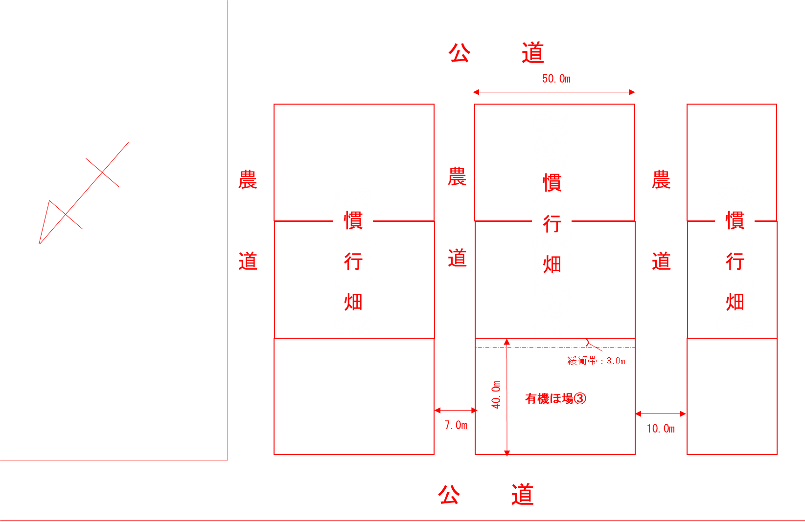
（別添）
 | ほ場地図 | 氏 名： | 農林 一郎

【水田（ほ場①、ほ場②）の場合の記載例】
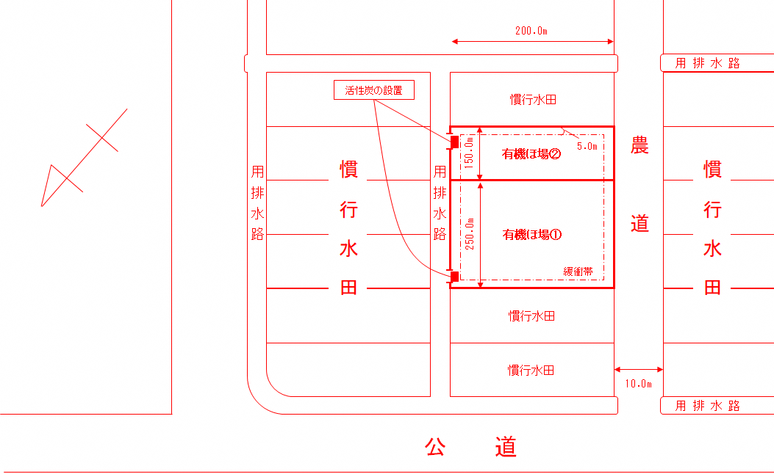

ほ場の規模やそれぞれの位置、近隣の土地の使用状況などに加えて、隣接地からの汚染の危険性の有無が確認できるように記載してください。
作成時のポイント：
①方角を入れ、ほ場番号を明確にする。
②ほ場の大きさ、畦畔・道路の幅、水田の場合は取水・排水口を書く。
③隣接地との距離、隣接地の内容を書く（慣行か有機か等）。

（別添）
 | ほ場地図 | 氏 名： | 農林 一郎

【畑（ほ場③）の場合の記載例】

様式第１号（現地確認チェックシート）
以下は、現地確認実施時に記載すること。

現地確認チェックリスト

① | 現地確認を実施する者が記入すること。
② | □がある項目については、該当するものに□に■又は✓を記入すること。
③ | 農場管理シートに記載された内容を確認し、本シートにその結果を記載すること。
④ | 農場管理シートの「２ 誓約」の□に■又は✓が記入されていることを確認した上で、現地確認を実施すること。

チェック項目① 〔農場管理シート１（２）、（３）〕を確認
多年生の植物から収穫される農産物にあってはその最初の収穫前３年以上、それ以外の農産物にあっては播種又は植付け前２年以上、使用禁止資材を使用していないか。
■ | 使用禁止資材を使用していない
「使用している」場合は右の質問へ
□ | 使用禁止資材を使用している |  |  | 使用禁止資材を使用している場合、理由を選択すること。
 |  |  |  | □ | 都道府県より発生予察事業における警報が発令されたため
 |  |  |  | □ | その他（ |  |  | ）

「実施している」場合は右の質問へ
チェック項目② 〔農場管理シート１（４）〕を確認
有害動植物の防除を適切に実施しているか。
■ | 実施している |  |  | 実施している場合、該当する技術名を選択すること。
□ | 実施していない |  |  | ■ | 耕種的防除（適地適作の作物や品種の選定、健全種苗の利用、耕起・中耕、被覆植物の利用等）
 |  |  |  | ■ | 物理的防除（種子の比重選、光線の遮断、誘蛾灯・防蛾灯の利用、防虫用ネット・粘着トラップの利用、人力又は機械的な除草等）
 |  |  |  | □ | 生物的防除（拮抗微生物の利用、捕食性及び寄生性天敵の利用等）

チェック項目③ 〔農場管理シート１（５）〕を確認
使用禁止資材を使用しない等、有機栽培由来の種子、苗等を使用しているか。
□ | 使用している
「使用していない」場合は右の質問へ
■ | 使用していない |  |  | 使用していない場合、該当する理由を選択すること。
 |  |  |  | □ | 有機種苗の販売がない又は価格が著しく高いため
 |  |  |  | ■ | 品種の維持更新のため

チェック項目④ 〔農場管理シート（６）〕を確認
周辺から使用禁止資材が飛来し又は流入しないように必要な措置を講じているか。
■ | 講じている
□ | 講じていない

チェック項目⑤ 〔農場管理シート（７)〕を確認
組換えDNA技術を利用しているか。
■ | 利用していない
□ | 利用している

チェック項目⑥ 〔農場管理シート（８）〕を確認
放射線照射を行っているか。
■ | 行っていない
□ | 行っている
※取組拡大加算を実施する場合は
市町村が現地確認を行います。
自由記載欄（取組が適切に実施されているかどうかを判断できない場合、該当項目及びその理由を記載すること。）

■ | 上記記載事項に相違ありません。 |  |  |  |  | ■ | 上記記載事項に相違ありません。
 | 日付： | 令和〇年 〇〇月〇〇日 |  |  |  |  | 日付： | 令和〇年 〇〇月〇〇日
 | 現地確認を受けた農業者： |  | 農林 一郎 |  |  |  | 現地確認を実施した者： |  | 環境 保

